Casos de Prueba
Id | Título / Nombre | Descripción | Precondición | Pasos |  |  | Estado de diseño | Diseñado por | Suite | Cambios durante los sprint
 |  |  |  | # | Acción | Resultado esperado
CP-S1-001 | Sitio web responsive | El sitio web deberá visualizarse de manera correcta tanto en Desktop como en Tablet | Ingresar al sitio a través de Desktop o tablet | 1 | Ingresar a la página | Se visualiza el home de página | Reviewed | Laura | Prueba de Regresión
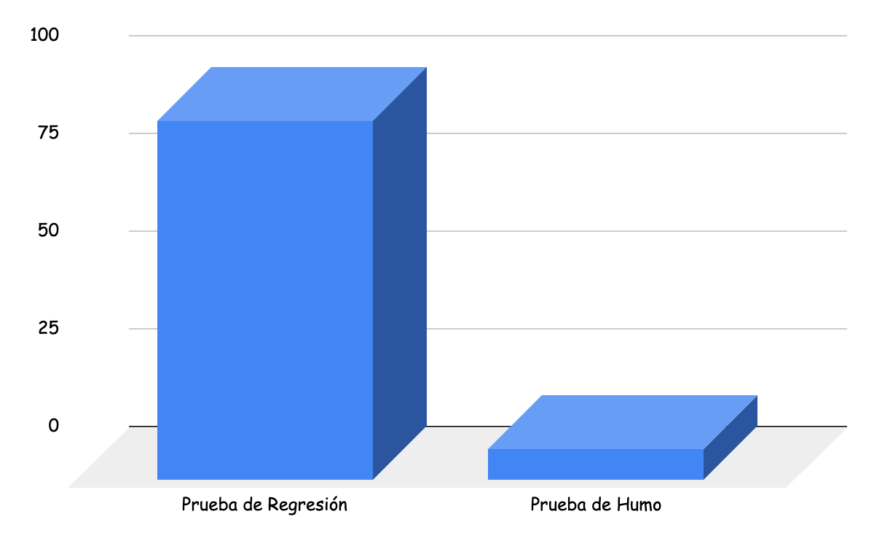
 |  |  |  | 2 | Ir a inspecciomar con el botón derecho del mousse. | Se muestra las diferentes herramientas para el desarrollador
 |  |  |  | 3 | probar en "Dimensiones"las diferentes opciones. | El sitio Web se ajusta a las diferentes opciones para movil y tablet.
CP-S1-002 | Sitio web responsive | El sitio web deberá visualizarse de manera correcta en móvil | Ingresar al sitio a través de un móvil | 1 | Ingresar a la página | Se visualiza el home de página | Reviewed | Laura | Prueba de Regresión |  |  | Prueba de Humo
 |  |  |  | 2 | Ir a inspecciomar con el botón derecho del mousse. | Se muestra las diferentes herramientas para el desarrollador |  |  |  |  |  | Prueba de Regresión
 |  |  |  | 3 | probar en "Dimensiones"las diferentes opciones. | El sitio Web se ajusta a las diferentes opciones para movil y tablet.
CP-S1-003 | Buscador por ciudad y fecha | El sitio web debera tener una seccion en donde se pueda filtrar por ciudad, por fecha, teniendo un calendario doble (fecha inicio y fecha final) y debe tener un botón para enviar el formulario. | Ingresar al sitio Web. | 1 | Ingresar a la página | Se visualiza el home de página | Reviewed | Laura | Prueba de Regresión
 |  |  |  | 2 | Visualizar el despliegue de la lista de ciudades | Se visualiza la lista de ciudades precargadas en JSON
 |  |  |  | 3 | Visualizar el calendario doble | Se visualiza un calendario que despliega la fecha de inicio y la fecha de entrega.
 |  |  |  | 4 | Visualizar el botón de enviar del formulario | Se visualiza el boton de envio de formulario
CP-S1-004 | Bloque listado autos | Se debe poder visualizar una lista de autos disponibles con sus cracterísticas | Ingresar al sitio Web. | 1 | Ingresar a la página | Se visualiza el home de página | Reviewed | Laura | Prueba de Regresión
 |  |  |  | 2 | visualizar un vahículo por card | Se visualiza un vahículo por card
 |  |  |  | 3 | visualizar la card con el vehículo, su categoria, ciudad donde está disponible y sus características. | se visualiza la categoría, el nombre, la ciudad donde está disponible y la descripción.

CP-S1-005 | Estructura de categorias | El sitio web deberá tener una seccion donde se pueda filtrar por categorias. | Deberán estar presentes las card con sus diseños. | 1 | Ingresar a la página | Se visualiza el home de página | Reviewed | Laura | Prueba de Regresión |  | In progress
 |  |  |  | 2 | visualizar las categorías | Al ingresar al home se visualizan las difentes categorias disponibles. |  |  |  |  | In review
 |  |  |  |  |  |  |  |  |  |  | Reviewed
CP-S1-006 | Registro | El sitio web debera tener un botón con la opcion "crear cuenta"donde se pueda completar un formulario que contenga un campo para nombre, otro para apellido, otro campo para un correo electronico, otro para generar una contraseña y confirme contraseña un boton para guardar los datos. | Ingresar al sitio Web. | 1 | Ingresar a la página | Se visualiza el home de página | Reviewed | Laura | Prueba de Regresión
 |  |  |  | 2 | Ingresar al botón crea cuenta | Se despliega el bloque del formulario de crear cuenta
 |  |  |  | 3 | Visualizar el campo nombre | Se visualiza el campo para colocar el nombre
 |  |  |  | 4 | Visualizar el campo apellido | Se visualiza el campo para colocar el apellido
 |  |  |  | 5 | Visualizar el campo para correo electrónico | Se visualiza el campo para colocar el correo electrónico
 |  |  |  | 6 | Visualizar el campo para contraseña | Se visualiza el campo para colocar la contraseña
 |  |  |  | 7 | Visualizar el campo confirmar contraseña | Se visualiza el campo confirmar contraseña
 |  |  |  | 8 | Visualizar el botón registrarse | Se visualiza el botón de registro al final del formulario
CP-S1-007 | Login | Formulario de inicio de sesión. Debe contener un campo para correo electrónico, un campo para contraseña con un botón para enviar el formulario y un link que redireccine al registro | Ingresar al sitio Web | 1 | Ingresar a la página | Se visualiza el home de página | Reviewed | Laura | Prueba de Regresión
 |  |  |  | 2 | Ingresar al botón inicio de sesión | Se despliega el bloque del formulario de inico de sesión
 |  |  |  | 3 | Visualizar el campo para correo electrónico | Se visualiza el campo para colocar el correo electrónico
 |  |  |  | 4 | Visualizar el campo para contraseña | Se visualiza el campo para colocar la contraseña
 |  |  |  | 5 | Visualizar el botón iniciar sesión | Se visualiza el botón de iniciar sesión al final del formulario
 |  |  |  | 6 | Visualizar link de registro | Se visualiza el link de registro inmediatamente después del botón iniciar sesión
CP-S2-008 | URL home amigable | La ruta de home debe poder ser sencilla para que el usuario la recuerde | Parte visual e interactiva de home ya creada | 1 | Ingresar a la página | Se visualiza el home de la página | Reviewed | Laura | Prueba de Regresión
 |  |  |  | 2 | Visualizar la ruta del home | Se visualiza una URL amigable que contiene la palabra "home"
CP-S2-009 | URL producto amigable | La ruta de producto debe contener su id y debe ser sencilla para que el usuario la recuerde | Parte visual de productos | 1 | Ingresar a la página | Se visualiza el home de la página | Reviewed | Laura | Prueba de Regresión
 |  |  |  | 2 | Clickear un producto | Se visualiza un producto
 |  |  |  | 3 | Visualizar la ruta del producto | Se visualiza una URL amigable que contiene la palabra "producto" seguido de su id
CP-S2-010 | Contenedor del producto | Debe poder visualizar el producto en desktop, tablet y mobile | Producto creado anteriormente | 1 | Ingresar a la página | Se visualiza el home de la página | Reviewed | Laura | Prueba de Regresión
 |  |  |  | 2 | Visualizar una card de producto y clickear el botón "Ver detalle" | Se visualiza los detalles y fotos del producto
 |  |  |  | 3 | Inspeccionar la página y modificar los tamaños de las pantallas | Los componenetes no deben salirse de sus bloques
CP-S2-011 | Header del producto | El header de la seccion del producto debe ser del 100% del ancho de la pantalla | Producto creado anteriormente | 1 | Ingresar a la página | Se visualiza el home de la página | Reviewed | Laura | Prueba de Regresión
 |  |  |  | 2 | Visualizar una card de producto y clickear el botón "Ver detalle" | Se visualiza los detalles y fotos del producto
 |  |  |  | 3 | Visualizar el header del producto | Se visualiza el header en todo el ancho del producto
CP-S2-012 | Contenido del header en bloque izquierdo | En el bloque izquierdo del producto debe contener su categoria y su titulo | Producto creado anteriormente | 1 | Ingresar a la página | Se visualiza el home de la página | Reviewed | Laura | Prueba de Regresión
 |  |  |  | 2 | Visualizar una card de producto y clickear el botón "Ver detalle" | Se visualiza los detalles y fotos del producto
 |  |  |  | 3 | Visualizar el bloque izquierdo del header del producto | Se visualiza su categoria y por debajo el titulo del producto
CP-S2-013 | Contenido del header en bloque derecho | En el bloque derecho del producto debe contener una flecha para volver atrás | Producto creado anteriormente | 1 | Ingresar a la página | Se visualiza el home de la página | Reviewed | Laura | Prueba de Regresión
 |  |  |  | 2 | Visualizar una card de producto y clickear el botón "Ver detalle" | Se visualiza los detalles y fotos del producto
 |  |  |  | 3 | Visualizar el bloque derecho del header del producto | Se visualiza la flecha para volver atrás
CP-S2-014 | Contendio del bloque de ciudad | En el bloque de ciudad debe contener los datos de ubicacion | Producto y ciudad creada | 1 | Ingresar a la página | Se visualiza el home de la página | Reviewed | Laura | Prueba de Regresión
 |  |  |  | 2 | Visualizar una card de producto y clickear el botón "Ver detalle" | Se visualiza los detalles y fotos del producto
 |  |  |  | 3 | Visualizar, debajo del header de producto, el bloque de ciudad | Se visualiza el bloque de ciudad con los datos de la ubicacion
CP-S2-015 | Bloque de ciudad | El bloque de ciudad debe ocupar el 100% del ancho de la página | Producto y ciudad creada | 1 | Ingresar a la página | Se visualiza el home de la página | Reviewed | Laura | Prueba de Regresión
 |  |  |  | 2 | Visualizar una card de producto y clickear el botón "Ver detalle" | Se visualiza los detalles y fotos del producto
 |  |  |  | 3 | Visualizar, debajo del header de producto, el bloque de ciudad | Se visualiza que el bloque de ciudad ocupa el 100% de la pantalla
CP-S2-016 | Galeria desktop | La galeria de imagen en desktop deberia contener 100% el ancho del contenido | Imagenes version para desktop | 1 | Ingresar a la página | Se visualiza el home de la página | Reviewed | Laura | Prueba de Regresión
 |  |  |  | 2 | Visualizar una card de producto y clickear el botón "Ver más" | Se visualiza los detalles y fotos del producto
 |  |  |  | 3 | Visualizar el contenido del bloque de galería | Se visualiza el bloque de la galeria ocupando el 100% del ancho
CP-S2-017 | Galeria desktop - Bloque izquierdo | El bloque izquierdo de la galeria debe contener una(1) imágen principal | Imagenes version para desktop | 1 | Ingresar a la página | Se visualiza el home de la página | Reviewed | Laura | Prueba de Regresión
 |  |  |  | 2 | Visualizar una card de producto y clickear el botón "Ver detalle" | Se visualiza los detalles y fotos del producto
 |  |  |  | 3 | Visualizar el bloque izquierdo de la galeria de imágenes | Se visualiza una(1) imágen principal
CP-S2-018 | Galeria desktop - Bloque derecho | El bloque derecho de la galeria debe contener una grilla de dos(2) filas y dos(2) columas con cuatro(4) imágenes | Imagenes version para desktop | 1 | Ingresar a la página | Se visualiza el home de la página | Reviewed | Laura | Prueba de Regresión
 |  |  |  | 2 | Visualizar una card de producto y clickear el botón "Ver detalle" | Se visualiza los detalles y fotos del producto
 |  |  |  | 3 | Visualizar el bloque dercho de la galeria de imágenes | Se visualiza una grilla de dos(2) filas y dos(2) columas con 4 imágenes
CP-S2-019 | Galeria desktop - Borde redondeado | Las imágenes de la galeria deben tener el borde redondeado | Imagenes version para desktop | 1 | Ingresar a la página | Se visualiza el home de la página | Reviewed | Laura | Prueba de Regresión
 |  |  |  | 2 | Visualizar una card de producto y clickear el botón "Ver detalle" | Se visualiza los detalles y fotos del producto
 |  |  |  | 3 | Visualizar los bordes de las imágenes | Se visualizan los bordes redondeados de las 5 imágenes
CP-S2-020 | Galeria desktop - Botón Ver más | En el borde inferior derecho debe contener le botón "Ver más" | Imagenes version para desktop | 1 | Ingresar a la página | Se visualiza el home de la página | Reviewed | Laura | Prueba de Regresión | En el ultimo sprint se acordo con el PO sacar el boton de "ver mas"y colocar un circulo que se agrande y se achique.
 |  |  |  | 2 | Visualizar una card de producto y clickear el botón "Ver detalle" | Se visualiza los detalles y fotos del producto
 |  |  |  | 3 | Visualizar en botón "Ver más" en en borde inferior derecho | Se visualiza en botón "Ver más"
CP-S2-021 | Galeria desktop - Acceso a la galeria | El botón "Ver más" debe acceder a la galeria de imágenes | Imagenes version para desktop | 1 | Ingresar a la página | Se visualiza el home de la página | Reviewed | Laura | Prueba de Regresión
 |  |  |  | 2 | Visualizar una card de producto y clickear el botón "Ver detalle" | Se visualiza los detalles y fotos del producto
 |  |  |  | 3 | Clicker el botón "Ver más" | Se abre la galeria de imágenes
 |  |  |  | 4 | Visualizar la galeria de imágenes | Se visualiza la galeria de imágenes
CP-S2-022 | Galeria desktop - Botón salir de galeria | La galeria debe tener un botón para salir ("x") | Galeria de imágenes creada | 1 | Ingresar a la página | Se visualiza el home de la página | Reviewed | Laura | Prueba de Regresión
 |  |  |  | 2 | Visualizar una card de producto y clickear el botón "Ver detalle" | Se visualiza los detalles y fotos del producto
 |  |  |  | 3 | Clicker el botón "Ver más" | Se abre la galeria de imágenes
 |  |  |  | 4 | Visualizar el botón en el borde superior derecho | Se visualiza el botón "x"
CP-S2-023 | Galeria desktop - Evento botón salir de galeria | Al presionar le botón ("x") debe redirigir al detalle del producto | Galeria de imágenes creada | 1 | Ingresar a la página | Se visualiza el home de la página | Reviewed | Laura | Prueba de Regresión
 |  |  |  | 2 | Visualizar una card de producto y clickear el botón "Ver detalle" | Se visualiza los detalles y fotos del producto
 |  |  |  | 3 | Clicker el botón "Ver más" | Se abre la galeria de imágenes
 |  |  |  | 4 | Visualizar el botón en el borde superior derecho | Se visualiza el botón "x"
 |  |  |  | 5 | Clickear el botón "x" | Se redirige al detalle del producto
CP-S2-024 | Galeria de imágenes | La galeria debe contener 5 imágenes | Imagenes version para desktop | 1 | Ingresar a la página | Se visualiza el home de la página | Reviewed | Laura | Prueba de Regresión
 |  |  |  | 2 | Visualizar una card de producto y clickear el botón "Ver detalle" | Se visualiza los detalles y fotos del producto
 |  |  |  | 3 | Visualizar las imágenes de la galería | Se visualizan las 5 imágenes
CP-S2-025 | Galeria tablet y mobile - Autodeslizamiento | Las imágenes deben estar en una galeria que se autodeslice cada 3 segundos | Imagenes version tablet y mobile | 1 | Ingresar a la página | Se visualiza el home de la página | Reviewed | Laura | Prueba de Regresión
 |  |  |  | 2 | Visualizar una card de producto y clickear el botón "Ver detalle" | Se visualiza los detalles y fotos del producto
 |  |  |  | 3 | Visualizar la galería de imágenes | Las imágenes se autodeslizan cada 3 segundos
CP-S2-026 | Galeria tablet y mobile | La galería debe contenerse en el 100% del ancho de la pantalla | Imagenes version tablet y mobile | 1 | Ingresar a la página | Se visualiza el home de la página | Reviewed | Laura | Prueba de Regresión
 |  |  |  | 2 | Visualizar una card de producto y clickear el botón "Ver detalle" | Se visualiza los detalles y fotos del producto
 |  |  |  | 3 | Visualizar la galería de imágenes | Se visualiza la galeria la 100% del ancho de la pantalla
CP-S2-027 | Galeria tablet y mobile - Número de imágenes | La galería debe mostrar el número de foto que se está visualizando y el número total de imágenes | Imagenes version tablet y mobile | 1 | Ingresar a la página | Se visualiza el home de la página | Reviewed | Laura | Prueba de Regresión
 |  |  |  | 2 | Visualizar una card de producto y clickear el botón "Ver detalle" | Se visualiza los detalles y fotos del producto
 |  |  |  | 3 | Visualizar la galería de imágenes | Se visualiza una imágen con su número y su número total
CP-S2-028 | Bloque descripcion de producto | El bloque de descripcion del producto debe contener el 100% del ancho | Imagenes version para desktop | 1 | Ingresar a la página | Se visualiza el home de la página | Reviewed | Laura | Prueba de Regresión
 |  |  |  | 2 | Visualizar una card de producto y clickear el botón "Ver detalle" | Se visualiza los detalles y fotos del producto
 |  |  |  | 3 | Visualizar el contenedor de la descripcion del producto | Se visualiza el bloque de descripcion del producto
CP-S2-029 | Bloque descripcion de producto | La descripcion del producto debe tener un título principal | Imagenes version para desktop | 1 | Ingresar a la página | Se visualiza el home de la página | Reviewed | Laura | Prueba de Regresión
 |  |  |  | 2 | Visualizar una card de producto y clickear el botón "Ver detalle" | Se visualiza los detalles y fotos del producto
 |  |  |  | 3 | Visualizar el contenedor de la descripcion del producto | Se visualiza el bloque de descripcion del producto
 |  |  |  | 4 | Visualizar el titulo de la descripcion | Se visualiza el título de la descripcion del producto
CP-S2-030 | Bloque descripcion de producto | La descripcion debe contener un texto descriptivo del producto | Imagenes version para desktop | 1 | Ingresar a la página | Se visualiza el home de la página | Reviewed | Laura | Prueba de Regresión
 |  |  |  | 2 | Visualizar una card de producto y clickear el botón "Ver detalle" | Se visualiza los detalles y fotos del producto
 |  |  |  | 3 | Visualizar el contenedor de la descripcion del producto | Se visualiza el bloque de descripcion del producto
 |  |  |  | 4 | Visualizar la descripcion del producto en el bloque descripcion | Se visualiza la descricpion del producto en el bloque descripcion
CP-S2-031 | Bloque característica del producto | El bloque de características debe ocupar el 100% del ancho de la pantalla | Bloque de características creada | 1 | Ingresar a la página | Se visualiza el home de la página | Reviewed | Laura | Prueba de Regresión
 |  |  |  | 2 | Visualizar una card de producto y clickear el botón "Ver detalle" | Se visualiza los detalles y fotos del producto
 |  |  |  | 3 | Visualizar el tamaño del bloque de características | Se visualiza el bloque de características al 100% del ancho del pantalla
CP-S2-032 | Bloque característica del producto | El título de las características debe estar subrayado | Bloque de características creada | 1 | Ingresar a la página | Se visualiza el home de la página | Reviewed | Laura | Prueba de Regresión | Se acordó no subrayar título
 |  |  |  | 2 | Visualizar una card de producto y clickear el botón "Ver detalle" | Se visualiza los detalles y fotos del producto
 |  |  |  | 3 | Visualizar el título bloque de caracerísticas | Se visualiza el título subrayado
CP-S2-033 | Bloque característica del producto version Desktop | El bloque de caracteristicas en Desktop debe contener sus ítems en 4 columnas | Responsive Desktop | 1 | Ingresar a la página | Se visualiza el home de la página | Reviewed | Laura | Prueba de Regresión | Se cambió el diseño en el ultimo sprint, se acordó dejar los 4 items de caracteristicas en una fila
 |  |  |  | 2 | Visualizar una card de producto y clickear el botón "Ver detalle" | Se visualiza los detalles y fotos del producto
 |  |  |  | 3 | Visualizar los ítems del bloque de características | Se visualizan los ítems en 4 columnas
CP-S2-034 | Bloque característica del producto version Tablet | El bloque de características en Tablet debe contener sus ítems en 2 columnas | Responsive Tablet | 1 | Ingresar a la página | Se visualiza el home de la página | Reviewed | Laura | Prueba de Regresión | Se cambió el diseño en el ultimo sprint, se acordó dejar los 4 items de caracteristicas en una fila
 |  |  |  | 2 | Visualizar una card de producto y clickear el botón "Ver detalle" | Se visualiza los detalles y fotos del producto
 |  |  |  | 3 | Visualizar los ítems del bloque de características | Se visualizan los ítems en 2 columnas
CP-S2-035 | Bloque característica del producto version Mobile | El bloque de características en Mobile debe contener sus ítems en 1 columna | Responsive Mobile | 1 | Ingresar a la página | Se visualiza el home de la página | Reviewed | Laura | Prueba de Regresión
 |  |  |  | 2 | Visualizar una card de producto y clickear el botón "Ver detalle" | Se visualiza los detalles y fotos del producto
 |  |  |  | 3 | Visualizar los ítems del bloque de características | Se visualizan los ítems en 1 columnas
CP-S2-036 | Bloque de políticas de productos | El bloque de políticas debe ocupar 100% del ancho de la pantalla | Bloque de políticas creado | 1 | Ingresar a la página | Se visualiza el home de la página | Reviewed | Laura | Prueba de Regresión
 |  |  |  | 2 | Visualizar una card de producto y clickear el botón "Ver detalle" | Se visualiza los detalles y fotos del producto
 |  |  |  | 3 | Visualizar el tamaño del bloque de políticas | Se visualiza 100% del ancho del contendor en la pantalla
CP-S2-037 | Politicas de productos | la Web debera mostrar las politicas de uso de los productos | ingresas a la URL | 1 | Ingreso a la URL | Se visualiza el home de la página | Reviewed | Laura | Prueba de Regresión
 |  |  |  | 2 | Seleccionar "ver detalle"de algun vehículo | al ingresar a la seccion del vahiculo vemos diferentes secciones con informacion del mismo
 |  |  |  | 3 | Se visualiza un apartado con las politicas de uso | en la ultima seccion vemos las politicas del producto.
CP-S2-038 | Ítems del bloque de políticas en Desktop | El bloque de políticas en Desktop debe contener los ítems en 3 colunmas (Columna 1: Normas; Columna 2: Seguridad; Columna 3: Cancelación) | Responsive Desktop | 1 | Ingresar a la página | Se visualiza el home de la página | Reviewed | Laura | Prueba de Regresión | se realizaron cambios en el ultimo sprint en donde se acordó que las políticas se verá con sus explicaciones en 6 items.
 |  |  |  | 2 | Visualizar una card de producto y clickear el botón "Ver detalle" | Se visualiza los detalles y fotos del producto
 |  |  |  | 3 | Visualizar los ítems del bloque de políticas | Se visualizan 3 columnas con ítems
CP-S2-039 | Ítems del bloque de políticas en Tablet | El bloque de políticas en Tablet debe contener los ítems en 2 colunmas (Columna 1: Normas y Seguridad; Columna 2: Cancelación) | Responsive Tablet | 1 | Ingresar a la página | Se visualiza el home de la página | Reviewed | Laura | Prueba de Regresión
 |  |  |  | 2 | Visualizar una card de producto y clickear el botón "Ver detalle" | Se visualiza los detalles y fotos del producto
 |  |  |  | 3 | Visualizar los ítems del bloque de políticas | Se visualizan 2 columnas con ítems
CP-S2-040 | Ítems del bloque de políticas en Mobile | El bloque de políticas en Mobile debe contener los ítems en 1 columna (Columna 1: Normas, Seguridad y Cancelación) | Responsive Mobile | 1 | Ingresar a la página | Se visualiza el home de la página | Reviewed | Laura | Prueba de Regresión
 |  |  |  | 2 | Visualizar una card de producto y clickear el botón "Ver detalle" | Se visualiza los detalles y fotos del producto
 |  |  |  | 3 | Visualizar los ítems del bloque de políticas | Se visualiza 1 columna con ítems
CP-S2-041 | Lista de productos desde la home | En el home se debe poder visualizar una lista aleatoria de productos | Consumir API de productos | 1 | Ingresar a la página | Se visualiza el home de la página | Reviewed | Laura | Prueba de Regresión
 |  |  |  | 2 | Visualizar una lista de productos en la home | Se visualiza la lista de produtos aleatorios en la home
CP-S2-042 | Buscar ciudades en el buscador | Seleccionar una ciudad y realizar una búsqueda través del botón el cual deberá retornar todos los productos de la ciudad buscada | Consumir API de ciudades | 1 | Ingresar a la página | Se visualiza el home de la página | Reviewed | Laura | Prueba de Regresión
 |  |  |  | 2 | Clickear en el campo para seleccionar una ciudad | Se despliega la lista de ciudades disponibles
 |  |  |  | 3 | Seleccionar una ciudad | Se visualiza el campo de ciudad rellenado con la ciudad selecionada
 |  |  |  | 4 | Clickear el botón de buscar | Retornan todos los productos de la ciudad seleccionada
CP-S2-043 | Categorías filtradas | Las categorias deben ser filltradas al ser clickeadas desde la home | Consumir API de categorias | 1 | Ingresar a la página | Se visualiza el home de la página | Reviewed | Laura | Prueba de Regresión
 |  |  |  | 2 | Clickear una categoria desde la home | Se redirige a una categoría con todos sus respectivos productos
CP-S2-044 | Fechas disponibles en el calendario | Se debe poder visualizar las fechas disponibles del producto en el calendario | Consumir API de reservas | 1 | Ingresar a la página | Se visualiza el home de la página | Reviewed | Laura | Prueba de Regresión
 |  |  |  | 2 | Visualizar una card de producto y clickear el botón "Ver detalle" | Se visualiza los detalles y fotos del producto
 |  |  |  | 3 | Ir hasta el bloque del calendario y visualizar las fechas disponibles | Se visualizan las fechas disponibles en el bloque calendario
CP-S2-045 | Ubicacion calendario Desktop | El calendario debe estar alineado a la izquierda | Bloque calendario creado | 1 | Ingresar a la página | Se visualiza el home de la página | In progress | Laura | Prueba de Humo
 |  |  |  | 2 | Visualizar una card de producto y clickear el botón "Ver detalle" | Se visualiza los detalles y fotos del producto
 |  |  |  | 3 | Visualizar la ubicación del calendario en el bloque calendario | Se visualiza el calendario alineado a la izquierda del bloque calendario
CP-S2-046 | Tamaño del calendario Desktop | El calendario debe ocupar 2/3 del bloque calendario | Bloque calendario creado | 1 | Ingresar a la página | Se visualiza el home de la página | Reviewed | Laura | Prueba de Regresión
 |  |  |  | 2 | Visualizar una card de producto y clickear el botón "Ver detalle" | Se visualiza los detalles y fotos del producto
 |  |  |  | 3 | Visualizar el tamaño del calendario | Se visualiza que el calendario ocupa en 66.6% del bloque calendario
CP-S2-047 | Meses que muestra el calendario Desktop | El calendario debe mostrar dos(2) meses simultaneamente | Bloque calendario creado | 1 | Ingresar a la página | Se visualiza el home de la página | Reviewed | Laura | Prueba de Regresión
 |  |  |  | 2 | Visualizar una card de producto y clickear el botón "Ver detalle" | Se visualiza los detalles y fotos del producto
 |  |  |  | 3 | Visualizar el calendario | Se visualizan simultaneamente dos(2) meses del calendario
CP-S2-048 | Visualización de fechas disponibles y no disponibles en Desktop | El calendario debe mostrar las fechas disponibles y no disponibles | Bloque calendario creado | 1 | Ingresar a la página | Se visualiza el home de la página | Reviewed | Laura | Prueba de Regresión
 |  |  |  | 2 | Visualizar una card de producto y clickear el botón "Ver detalle" | Se visualiza los detalles y fotos del producto
 |  |  |  | 3 | Visualizar las fechas del calendario | Se visualizan las fechas disponibles y no disponibles en el calendario
CP-S2-049 | Tamaño bloque reserva Desktop | El bloque reserva debe ocupar 1/3 del bloque calendario | Bloque reserva creado | 1 | Ingresar a la página | Se visualiza el home de la página | Reviewed | Laura | Prueba de Regresión
 |  |  |  | 2 | Visualizar una card de producto y clickear el botón "Ver detalle" | Se visualiza los detalles y fotos del producto
 |  |  |  | 3 | Visualizar el tamaño del bloque de reservas | Se visualiza que el bloque reservas ocupa el 33.3% del bloque calendario
CP-S2-050 | Ubicacion reserva Desktop | El bloque reserva debe estar alineado a la derecha del bloque calendario | Bloque reserva creado | 1 | Ingresar a la página | Se visualiza el home de la página | In review | Laura | Prueba de Humo
 |  |  |  | 2 | Visualizar una card de producto y clickear el botón "Ver detalle" | Se visualiza los detalles y fotos del producto
 |  |  |  | 3 | Visualizar la ubicación del bloque reserva en el bloque calendario | Se visualiza el bloque reservas alineado a la derecha del bloque calendario
CP-S2-051 | Formato reserva Desktop | El bloque de reserva debe contener un texto | Bloque reserva creado | 1 | Ingresar a la página | Se visualiza el home de la página | Reviewed | Laura | Prueba de Regresión
 |  |  |  | 2 | Visualizar una card de producto y clickear el botón "Ver detalle" | Se visualiza los detalles y fotos del producto
 |  |  |  | 3 | Visualizar el bloque reserva | Se visualiza un texto descriptivo en el bloque reservas
CP-S2-052 | Botón reserva Desktop | El bloque reserva debe contener un botón para iniciar la reserva | Bloque reserva creado | 1 | Ingresar a la página | Se visualiza el home de la página | Reviewed | Laura | Prueba de Regresión
 |  |  |  | 2 | Visualizar una card de producto y clickear el botón "Ver detalle" | Se visualiza los detalles y fotos del producto
 |  |  |  | 3 | Visualizar los botónes del bloque reservas | Se visualiza un botón para iniciar la reserva en el bloque calendario
CP-S2-053 | Tamaño del calendario Tablet | El tamaño del calendario debe ser del 100% del ancho de la pantalla | Bloque calendario creado | 1 | Ingresar a la página | Se visualiza el home de la página | To do | Laura | Prueba de Humo
 |  |  |  | 2 | Visualizar una card de producto y clickear el botón "Ver detalle" | Se visualiza los detalles y fotos del producto
 |  |  |  | 3 | Visualizar el bloque calendario | Se visualiza el calendario al 100% del ancho
CP-S2-054 | Meses que muestra el calendario Tablet | El calendario debe mostrar dos(2) meses simultaneamente | Bloque calendario creado | 1 | Ingresar a la página | Se visualiza el home de la página | Reviewed | Laura | Prueba de Regresión
 |  |  |  | 2 | Visualizar una card de producto y clickear el botón "Ver detalle" | Se visualiza los detalles y fotos del producto
 |  |  |  | 3 | Visualizar el calendario | Se visualizan simultaneamente dos(2) meses del calendario
CP-S2-055 | Visualización de fechas disponibles y no disponibles en Tablet | El calendario debe mostrar las fechas disponibles y no disponibles | Bloque calendario creado | 1 | Ingresar a la página | Se visualiza el home de la página | Reviewed | Laura | Prueba de Regresión
 |  |  |  | 2 | Visualizar una card de producto y clickear el botón "Ver detalle" | Se visualiza los detalles y fotos del producto
 |  |  |  | 3 | Visualizar las fechas del calendario | Se visualizan las fechas disponibles y no disponibles en el calendario
CP-S2-056 | Distribución del bloque reserva Tablet | El bloque reserva debe contener una grilla de dos(2) columnas | Bloque reserva estructurado | 1 | Ingresar a la página | Se visualiza el home de la página | Reviewed | Laura | Prueba de Regresión
 |  |  |  | 2 | Visualizar una card de producto y clickear el botón "Ver detalle" | Se visualiza los detalles y fotos del producto
 |  |  |  | 3 | Visualizar el bloque de reservas | Se visualiza que el bloque reservas posee dos(2) columnas
CP-S2-057 | Formato reserva Tablet | El bloque reserva debe contener un texto descriptivo | Bloque reserva estructurado | 1 | Ingresar a la página | Se visualiza el home de la página | Reviewed | Laura | Prueba de Regresión
 |  |  |  | 2 | Visualizar una card de producto y clickear el botón "Ver detalle" | Se visualiza los detalles y fotos del producto
 |  |  |  | 3 | Visualizar el bloque reserva | Se visualiza un texto descriptivo en el bloque reservas
CP-S2-058 | Botón reserva Tablet | El bloque reserva debe contener un botón para iniciar la reserva | Bloque reserva creado | 1 | Ingresar a la página | Se visualiza el home de la página | Reviewed | Laura | Prueba de Regresión
 |  |  |  | 2 | Visualizar una card de producto y clickear el botón "Ver detalle" | Se visualiza los detalles y fotos del producto
 |  |  |  | 3 | Visualizar los botónes del bloque reservas | Se visualiza un botón para iniciar la reserva en el bloque calendario
CP-S2-059 | Tamaño del calendario Mobile | El tamaño del calendario debe ser del 100% del ancho de la pantalla | Bloque calendario creado | 1 | Ingresar a la página | Se visualiza el home de la página | Reviewed | Laura | Prueba de Regresión
 |  |  |  | 2 | Visualizar una card de producto y clickear el botón "Ver detalle" | Se visualiza los detalles y fotos del producto
 |  |  |  | 3 | Visualizar el bloque calendario | Se visualiza el calendario al 100% del ancho
CP-S2-060 | Meses que muestra el calendario Mobile | El calendario debe mostrar un(1) mes | Bloque calendario creado | 1 | Ingresar a la página | Se visualiza el home de la página | Reviewed | Laura | Prueba de Regresión
 |  |  |  | 2 | Visualizar una card de producto y clickear el botón "Ver detalle" | Se visualiza los detalles y fotos del producto
 |  |  |  | 3 | Visualizar el calendario | Se visualiza un(1) mes del calendario
CP-S2-061 | Visualización de fechas disponibles y no disponibles en Mobile | El calendario debe mostrar las fechas disponibles y no disponibles | Bloque calendario creado | 1 | Ingresar a la página | Se visualiza el home de la página | Reviewed | Laura | Prueba de Regresión
 |  |  |  | 2 | Visualizar una card de producto y clickear el botón "Ver detalle" | Se visualiza los detalles y fotos del producto
 |  |  |  | 3 | Visualizar las fechas del calendario | Se visualizan las fechas disponibles y no disponibles en el calendario
CP-S2-062 | Distribución del bloque reserva Mobile | El bloque reserva debe ocupar el 100% del ancho de la pantalla | Bloque reserva estructurado | 1 | Ingresar a la página | Se visualiza el home de la página | In review | Laura | Prueba de Humo
 |  |  |  | 2 | Visualizar una card de producto y clickear el botón "Ver detalle" | Se visualiza los detalles y fotos del producto
 |  |  |  | 3 | Visualizar el tamaño del bloque de reservas | Se visualiza que el bloque reservas ocupa el 100% del ancho de la pantalla
CP-S2-063 | Formato reserva Mobile | El bloque reserva debe contener un texto descriptiva | Bloque reserva estructurado | 1 | Ingresar a la página | Se visualiza el home de la página | Reviewed | Laura | Prueba de Regresión
 |  |  |  | 2 | Visualizar una card de producto y clickear el botón "Ver detalle" | Se visualiza los detalles y fotos del producto
 |  |  |  | 3 | Visualizar el bloque reserva | Se visualiza un texto descriptivo en el bloque reservas
CP-S2-064 | Botón reserva Mobile | El bloque reserva debe contener un botón para iniciar la reserva | Bloque reserva creado | 1 | Ingresar a la página | Se visualiza el home de la página | Reviewed | Laura | Prueba de Regresión
 |  |  |  | 2 | Visualizar una card de producto y clickear el botón "Ver detalle" | Se visualiza los detalles y fotos del producto
 |  |  |  | 3 | Visualizar los botónes del bloque reservas | Se visualiza un botón para iniciar la reserva en el bloque calendario
CP-S3-Reg-065 | Evento registro Desktop Tablet | Se debe registrar un usuario al completar y enviar el formulario | Consumir API. Casos de pruebas visuales y validaciones | 1 | Ingresar a la página | Se visualiza el home de la página | Reviewed | Laura | Prueba de Regresión
 |  |  |  | 2 | Clickear el botón "Crear cuenta" del Header | Se visualiza el formulario para registrarse
 |  |  |  | 3 | Completar datos del formulario | Se visualizan los campos completados
 |  |  |  | 4 | Clickear el botón "Crear cuenta" | Se envía el formulario correctamente
CP-S3-Reg-066 | Evento registro fallido Desktop Tablet | No se debe poder registrar un usuario con el formularo incompleto | Consumir API. Casos de pruebas visuales y validaciones | 1 | Ingresar a la página | Se visualiza el home de la página | Reviewed | Laura | Prueba de Regresión
 |  |  |  | 2 | Clickear el botón "Crear cuenta" del Header | Se visualiza el formulario para registrarse
 |  |  |  | 3 | Agregar datos al formulario pero no llenar los campos | Se visualizan los campos rellenados
 |  |  |  | 4 | Clickear el botón "Crear cuenta" | El formulario no se envía y muestra mensaje de error en pantalla
CP-S3-Reg-067 | Evento registro Mobile | Se debe registrar un usuario al completar y enviar el formulario | Consumir API. Casos de pruebas visuales y validaciones | 1 | Ingresar a la página | Se visualiza el home de la página | Reviewed | Laura | Prueba de Regresión
 |  |  |  | 2 | Clickear botón hamburguesa | Se despliega menú drawer
 |  |  |  | 3 | Clickear el botón "Crear cuenta" del menú drawer | Se visualiza el formulario para registrarse
 |  |  |  | 4 | Completar datos del formulario | Se visualizan los campos completados
 |  |  |  | 5 | Clickear el botón "Crear cuenta" | Se envía el formulario correctamente
CP-S3-Lg-068 | Evento inico de sesión Desktop Tablet | Se debe iniciar sesión con un usuario ya registrado a través del formulario | Consumir API. Casos de prueba visuales y validadiones | 1 | Ingresar a la página | Se visualiza el home de la página | Reviewed | Laura | Prueba de Regresión
 |  |  |  | 2 | Clickear el botón "Iniciar sesión" del Header | Se visualiza el formulario para iniciar sesión
 |  |  |  | 3 | Completar datos del formulario con un usuario registrado | Se visualizan los campos completados
 |  |  |  | 4 | Clickear el botón "Ingresar" | Se envía el formulario correctamente
CP-S3-Lg-069 | Evento inicio de sesión fallido Desktop Tablet | No debe iniciar sesión un usuario no logueado a través del formulario | Consumir API. Casos de prueba visuales y validadiones | 1 | Ingresar a la página | Se visualiza el home de la página | Reviewed | Laura | Prueba de Regresión
 |  |  |  | 2 | Clickear el botón "Iniciar sesión" del Header | Se visualiza el formulario para iniciar sesión
 |  |  |  | 3 | Completar datos del formulario con un usuario no registrado | Se visualizan los campos completados
 |  |  |  | 4 | Clickear el botón "Ingresar" | El formulario no se envía y muestra mensaje de error en pantalla
CP-S3-Lg-070 | Evento inicio de sesión Mobile | Se debe iniciar sesión con un usuario ya registrado a través del formulario | Consumir API. Casos de prueba visuales y validadiones | 1 | Ingresar a la página | Se visualiza el home de la página | Reviewed | Laura | Prueba de Regresión
 |  |  |  | 2 | Clickear botón hamburguesa | Se despliega menú drawer
 |  |  |  | 3 | Clickear el botón "Iniciar sesión" del menú drawer | Se visualiza el formulario para iniciar sesión
 |  |  |  | 4 | Completar datos del formulario con un usuario registrado | Se visualizan los campos completados
 |  |  |  | 5 | Clickear el botón "Ingresar" | Se envía el formulario correctamente
CP-S3-Lg-071 | Evento inicio de sesión fallido Mobile | No debe iniciar sesión un usuario no logueado a través del formulario | Consumir API. Casos de prueba visuales y validadiones | 1 | Ingresar a la página | Se visualiza el home de la página | Reviewed | Laura | Prueba de Regresión
 |  |  |  | 2 | Clickear botón hamburguesa | Se despliega menú drawer
 |  |  |  | 3 | Clickear el botón "Iniciar sesión" del menú drawer | Se visualiza el formulario para iniciar sesión
 |  |  |  | 4 | Completar datos del formulario con un usuario no registrado | Se visualizan los campos completados
 |  |  |  | 5 | Clickear el botón "Ingresar" | El formulario no se envía y muestra mensaje de error en pantalla
CP-S3-CierreSesión-072 | Evento cierre de sesión Desktop Tablet | Al cerrar sesión deberán aparecer de nuevo los botónes "Crear cuenta" e "Iniciar sesión" | Inicio de sesión exitoso | 1 | Ingresar a la página | Se visualiza el home de la página | Reviewed | Laura | Prueba de Regresión
 |  |  |  | 2 | Clickear el botón "Iniciar sesión" del Header | Se visualiza el formulario para iniciar sesión
 |  |  |  | 3 | Completar datos del formulario con un usuario ya registrado | Se visualizan los campos completados
 |  |  |  | 4 | Clickear el botón "Ingresar" | El formulario se envía
 |  |  |  | 5 | Visualizar el header del home | Se visualiza un saludo, el nombre dle usuario, el avatar y el link para cerrar sesión
 |  |  |  | 6 | Clickear en el link de cierre de sesión | Se cierra sesión exitosamente y se vuelven a ver los botones "Crear cuenta" e "Iniciar sesión"
CP-S3-CierreSesión-073 | Evento cierre de sesión Mobile | Al cerrar sesión deberán aparecer de nuevo los botónes "Crear cuenta" e "Iniciar sesión" en el menú hamburguesa | Inicio de sesión exitoso | 1 | Ingresar a la página | Se visualiza el home de la página | Reviewed | Laura | Prueba de Regresión
 |  |  |  | 2 | Clickear botón hamburguesa | Se despliega menú drawer
 |  |  |  | 3 | Clickear el botón "Iniciar sesión" del menú drawer | Se visualiza el formulario para iniciar sesión
 |  |  |  | 4 | Completar datos del formulario con un usuario registrado | Se visualizan los campos completados
 |  |  |  | 5 | Clickear el botón "Ingresar" | Se envía el formulario correctamente
 |  |  |  | 6 | Visualizar en el menú drawer del menú hamburguesa | Se visualiza un saludo, el nombre de usuario, el avatar y el link para cerrar sesión
 |  |  |  | 7 | Clickear botón hamburguesa | Se despliega menú drawer
 |  |  |  | 8 | Clickear en el link de cierre de sesión | Se cierra sesión exitosamente y se vuelven a ver los botones "Crear cuenta" e "Iniciar sesión"
CP-S3-Buscador-074 | Buscador por rango de fechas | Seleccionar un rango de fechas y realizar una búsqueda a través del botón, el cuál deberá retornar todos los productos disponibles en el rango de fechas seleccionadas | Vista de CP-S1-003 | 1 | Ingresar a la página | Se visualiza el home de la página | Reviewed | Laura | Prueba de Regresión
 |  |  |  | 2 | Clickear en el campo para seleccionar una fecha | Se despliega el calendario con las fechas disponibles
 |  |  |  | 3 | Seleccionar un rango de fechas | Se visualiza el campo de fecha en formato de texto
 |  |  |  | 4 | Clickear el botón de buscar | Retornan todos los productos disponibles en las fechas seleccionadas
CP-S3-Buscador-075 | Buscador por rango de fecha y ciudad | Seleccionar un rango de fechas y una ciudad para realizar una búsqueda a través del botón, el cuál deberá retornar todos los productos disponibles en la ciudad y en el rango de fechas seleccionadas | Vista de CP-S1-003 | 1 | Ingresar a la página | Se visualiza el home de la página | Reviewed | Laura | Prueba de Regresión
 |  |  |  | 2 | Clickear en el campo para seleccionar una ciudad | Se despliega la lista de ciudades disponibles
 |  |  |  | 3 | Seleccionar una ciudad | Se visualiza el campo de ciudad rellenado con la ciudad selecionada
 |  |  |  | 4 | Clickear en el campo para seleccionar una fecha | Se despliega el calendario con las fechas disponibles
 |  |  |  | 5 | Seleccionar un rango de fechas | Se visualiza el campo de fecha en formato de texto
 |  |  |  | 6 | Clickear el botón de buscar | Retornan todos los productos disponibles en la ciudad y en el rango de fechas seleccionadas
CP-S3-Reserva-076 | Evento disparador reserva usuario logueado | Al estar logueados y hacer click en el botón "Iniciar reserva" dispara el evento de redirigir a al página de reservas | Estar logueados con un usuario válido | 1 | Ingresar a la página | Se visualiza el home de la página | Reviewed | Laura | Prueba de Regresión
 |  |  |  | 2 | Clickear el botón "Iniciar sesión" del Header | Se visualiza el formulario para iniciar sesión
 |  |  |  | 3 | Completar datos del formulario con un usuario registrado | Se visualizan los campos completados
 |  |  |  | 4 | Clickear el botón "Ingresar" | Se envía el formulario correctamente
 |  |  |  | 5 | Visualizar una card de producto y clickear el botón "Ver detalle" | Se visualiza los detalles y fotos del producto
 |  |  |  | 6 | Clickear el botón "Inicar reserva" | Se visualiza la página para iniciar una reserva
CP-S3-Reserva-077 | Evento disparador reserva usuario no logueado | Al no estar logueados y hacer click en el botón "Iniciar reserva" dispara el evento de regirir al login | No estar logueados | 1 | Ingresar a la página | Se visualiza el home de la página | Reviewed | Laura | Prueba de Regresión
 |  |  |  | 2 | Visualizar una card de producto y clickear el botón "Ver detalle" | Se visualiza los detalles y fotos del producto
 |  |  |  | 3 | Clickear el botón "Inicar reserva" | Se visualiza que nos redirige a la página de Inicio de sesión
CP-S3-Reserva-078 | Login de usuario no logueado para reserva | En el formulario que nos redirige la reserva debe aparecer un texto donde explique que el login es obligatorio y que en caso de no tener cuenta se debe Crear una cuenta | CP_DR_Reserva_077 | 1 | Ingresar a la página | Se visualiza el home de la página | Reviewed | Laura | Prueba de Regresión
 |  |  |  | 2 | Visualizar una card de producto y clickear el botón "Ver detalle" | Se visualiza los detalles y fotos del producto
 |  |  |  | 3 | Clickear el botón "Inicar reserva" | Se visualiza que nos redirige a la página de Inicio de sesión
 |  |  |  | 4 | Visualizar mensaje que nos indica advertencia en el login | Se visualiza el mensaje que nos indica el redireccionamiento
CP-S3-HeaderReserva-079 | Contenido del Header de Reservas | Las reservas deben tener en su header el título y la categoría del producto que queremos reservar | Producto creado y consumido de la API | 1 | Ingresar a la página | Se visualiza el home de la página | Reviewed | Laura | Prueba de Regresión
 |  |  |  | 2 | Clickear el botón "Iniciar sesión" del Header | Se visualiza el formulario para iniciar sesión
 |  |  |  | 3 | Completar datos del formulario con un usuario registrado | Se visualizan los campos completados
 |  |  |  | 4 | Clickear el botón "Ingresar" | Se envía el formulario correctamente
 |  |  |  | 5 | Visualizar una card de producto y clickear el botón "Ver más" | Se visualiza los detalles y fotos del producto
 |  |  |  | 6 | Clickear el botón "Inicar reserva" | Se visualiza la página para iniciar una reserva
 |  |  |  | 7 | Visualizar el título del producto a reservar | Se visualiza el tíitulo
 |  |  |  | 8 | Visualizar la categoría del producto a reservar | Se visualiza la categoría
CP-S3-HeaderReserva-080 | Botón Header de Reservas | Las reservas deben tener en su header un botón para volver a atrás del lado derecho | Producto creado y consumido de la API | 1 | Ingresar a la página | Se visualiza el home de la página | Reviewed | Laura | Prueba de Regresión
 |  |  |  | 2 | Clickear el botón "Iniciar sesión" del Header | Se visualiza el formulario para iniciar sesión
 |  |  |  | 3 | Completar datos del formulario con un usuario registrado | Se visualizan los campos completados
 |  |  |  | 4 | Clickear el botón "Ingresar" | Se envía el formulario correctamente
 |  |  |  | 5 | Visualizar una card de producto y clickear el botón "Ver más" | Se visualiza los detalles y fotos del producto
 |  |  |  | 6 | Clickear el botón "Inicar reserva" | Se visualiza la página para iniciar una reserva
 |  |  |  | 7 | Visualizar la flecha para volver atrás | Se visualiza la flecha
CP-S3-HeaderReserva-081 | Funcionalidad Botón Header de Reservas | El botón de volver hacia atrás en el header reservas debe volver al detalle del producto | Botón creado | 1 | Ingresar a la página | Se visualiza el home de la página | In review | Laura | Prueba de Humo
 |  |  |  | 2 | Clickear el botón "Iniciar sesión" del Header | Se visualiza el formulario para iniciar sesión
 |  |  |  | 3 | Completar datos del formulario con un usuario registrado | Se visualizan los campos completados
 |  |  |  | 4 | Clickear el botón "Ingresar" | Se envía el formulario correctamente
 |  |  |  | 5 | Visualizar una card de producto y clickear el botón "Ver más" | Se visualiza los detalles y fotos del producto
 |  |  |  | 6 | Clickear el botón "Inicar reserva" | Se visualiza la página para iniciar una reserva
 |  |  |  | 7 | Visualizar la flecha para volver atrás | Se visualiza la flecha
 |  |  |  | 8 | Clickear botón hacia atrás | Se redirige al detalle del producto
CP-S3-DetalleReserva-082 | Detalle de la reserva Desktop | El detalle de la reserva debe contener un título, la imágen principal del producto, la categoría del producto, el título del producto, la ubicación dle producto, hora de Check-In y Check-Out y el botón de confirmación de la reserva | Bloque de detalle de reserva creado | 1 | Ingresar a la página | Se visualiza el home de la página | Reviewed | Laura | Prueba de Regresión
 |  |  |  | 2 | Clickear el botón "Iniciar sesión" del Header | Se visualiza el formulario para iniciar sesión
 |  |  |  | 3 | Completar datos del formulario con un usuario registrado | Se visualizan los campos completados
 |  |  |  | 4 | Clickear el botón "Ingresar" | Se envía el formulario correctamente
 |  |  |  | 5 | Visualizar una card de producto y clickear el botón "Ver detalle" | Se visualiza los detalles y fotos del producto
 |  |  |  | 6 | Clickear el botón "Inicar reserva" | Se visualiza la página para iniciar una reserva
 |  |  |  | 7 | Visualizar el título de la reserva | Se visualiza su título
 |  |  |  | 8 | Visualizar la imágen principal del producto | Se visualiza la imágen principal del producto seleccionado
 |  |  |  | 9 | Visualizar la categoría del producto | Se visualiza la categoría
 |  |  |  | 10 | Visualizar el título del producto | Se visualiza el tíitulo
 |  |  |  | 11 | Visualizar la ubicación del producto | Se visualiza la ubicación
 |  |  |  | 12 | Visualizar la hora de llegada | Se visualiza la hora
 |  |  |  | 14 | Visualizar el botón submit | Se visualiza el botón de confirmación de reserva
CP-S3-DetalleReserva-083 | Ubicación del detalle de la reserva Desktop | El detalle de la reserva se debe encontrar alineado a la derecha del form | Bloque reservas creado | 1 | Ingresar a la página | Se visualiza el home de la página | Reviewed | Laura | Prueba de Regresión
 |  |  |  | 2 | Clickear el botón "Iniciar sesión" del Header | Se visualiza el formulario para iniciar sesión
 |  |  |  | 3 | Completar datos del formulario con un usuario registrado | Se visualizan los campos completados
 |  |  |  | 4 | Clickear el botón "Ingresar" | Se envía el formulario correctamente
 |  |  |  | 5 | Visualizar una card de producto y clickear el botón "Ver detalle" | Se visualiza los detalles y fotos del producto
 |  |  |  | 6 | Clickear el botón "Inicar reserva" | Se visualiza la página para iniciar una reserva
 |  |  |  | 7 | Visualizar el bloque Detalle de reserva | Se visualiza alineado a la derecha del formulario de reservas
CP-S3-PolíticasReservas-084 | Políticas del producto en el bloque Reservas | Se debe poder visualizar el bloque de políticas del producto que se quiere reservar | Implementacion de Políticas en el bloque Reservas | 1 | Ingresar a la página | Se visualiza el home de la página | Reviewed | Laura | Prueba de Regresión
 |  |  |  | 2 | Clickear el botón "Iniciar sesión" del Header | Se visualiza el formulario para iniciar sesión
 |  |  |  | 3 | Completar datos del formulario con un usuario registrado | Se visualizan los campos completados
 |  |  |  | 4 | Clickear el botón "Ingresar" | Se envía el formulario correctamente
 |  |  |  | 5 | Visualizar una card de producto y clickear el botón "Ver más" | Se visualiza los detalles y fotos del producto
 |  |  |  | 6 | Clickear el botón "Inicar reserva" | Se visualiza la página para iniciar una reserva
 |  |  |  | 7 | Visualizar el bloque políticas en reservas | Se visualiza el bloque políticas del producto que se quiere reservar
CP-S3-FormReservas-085 | Nombres de los campos del formulario de reservas | Las reservas deben tener un formulario que contenga Nombre, Apellido, Email y Ciudad | Consumo API y dato persona Usuaria | 1 | Ingresar a la página | Se visualiza el home de la página | Reviewed | Laura | Prueba de Regresión
 |  |  |  | 2 | Clickear el botón "Iniciar sesión" del Header | Se visualiza el formulario para iniciar sesión
 |  |  |  | 3 | Completar datos del formulario con un usuario registrado | Se visualizan los campos completados
 |  |  |  | 4 | Clickear el botón "Ingresar" | Se envía el formulario correctamente
 |  |  |  | 5 | Visualizar una card de producto y clickear el botón "Ver más" | Se visualiza los detalles y fotos del producto
 |  |  |  | 6 | Clickear el botón "Inicar reserva" | Se visualiza la página para iniciar una reserva
 |  |  |  | 7 | Visualizar campos del formulario | Se visualizan los campos Nombre, Apellido, Email y Ciudad
CP-S3-BtnConfirmReserva-086 | Envío de formulario de confirmación de reservas exitoso | Si el envío del formulario fue exitoso se debe mostrar un cuadro con un ícono, un mensaje de éxito y un link para volver a la home | Envío del formuario de reservas exitoso | 1 | Ingresar a la página | Se visualiza el home de la página | Reviewed | Laura | Prueba de Regresión
 |  |  |  | 2 | Clickear el botón "Iniciar sesión" del Header | Se visualiza el formulario para iniciar sesión
 |  |  |  | 3 | Completar datos del formulario con un usuario registrado | Se visualizan los campos completados
 |  |  |  | 4 | Clickear el botón "Ingresar" | Se envía el formulario correctamente
 |  |  |  | 5 | Visualizar una card de producto y clickear el botón "Ver detalle" | Se visualiza los detalles y fotos del producto
 |  |  |  | 6 | Clickear el botón "Inicar reserva" | Se visualiza la página para iniciar una reserva
 |  |  |  | 7 | Completar todos los campos correctamente | Se visualizan todos los campos completados
 |  |  |  | 8 | Clickear le botón "Confirmar reserva" | Envío del formulario y mensaje de éxito
CP-S3-BtnConfirmReserva-087 | Envío de formulario de confirmación de reservas fallido | Si el envío del formuario falla debe mostrar un mensaje de error | Envío del formuario de reservas fallido | 1 | Ingresar a la página | Se visualiza el home de la página | Reviewed | Laura | Prueba de Regresión
 |  |  |  | 2 | Clickear el botón "Iniciar sesión" del Header | Se visualiza el formulario para iniciar sesión
 |  |  |  | 3 | Completar datos del formulario con un usuario registrado | Se visualizan los campos completados
 |  |  |  | 4 | Clickear el botón "Ingresar" | Se envía el formulario correctamente
 |  |  |  | 5 | Visualizar una card de producto y clickear el botón "Ver detalle" | Se visualiza los detalles y fotos del producto
 |  |  |  | 6 | Clickear el botón "Inicar reserva" | Se visualiza la página para iniciar una reserva
 |  |  |  | 7 | No rellenar todos los campos | Se visualizan campos incompletos
 |  |  |  | 8 | Clickear le botón "Confirmar reserva" | Envío del formulario fallido y mensaje de error
CP-S4-HaederAdm-088 | Header usuario administrador | En el header de la home debe mostrar un ícono que dirija a la página de administración | Estar logueado como usuario administrador | 1 | Ingresar a la página | Se visualiza el home de la página | Reviewed | Laura | Prueba de Regresión
 |  |  |  | 2 | Clickear el botón "Iniciar sesión" del Header | Se visualiza el formulario para iniciar sesión
 |  |  |  | 3 | Completar datos del formulario con un usuario administrador | Se visualizan los campos completados
 |  |  |  | 4 | Clickear el botón "Ingresar" | Se envía el formulario correctamente
 |  |  |  | 5 | Visualizar el ícono "Administracion" en el header | Se visualiza el ícono en el header
CP-S4-RutaAdm-089 | Ruta de administrador | La página de administracion debe tener su ruta específica | Estar logueado como usuario administrador | 1 | Ingresar a la página | Se visualiza el home de la página | Reviewed | Laura | Prueba de Regresión
 |  |  |  | 2 | Clickear el botón "Iniciar sesión" del Header | Se visualiza el formulario para iniciar sesión
 |  |  |  | 3 | Completar datos del formulario con un usuario administrador | Se visualizan los campos completados
 |  |  |  | 4 | Clickear el botón "Ingresar" | Se envía el formulario correctamente
 |  |  |  | 5 | Visualizar el ícono "Administracion" en el header | Se visualiza el ícono en el header
 |  |  |  | 6 | Clickear el botón "Administracion" | Se visualiza la pantalla de Administración
 |  |  |  | 7 | Visualizar la ruta de Administrador | Se visualiza la ruta terminada con /administrador
CP-S4-Adm-090 | Titulo de administracion | El título de la página debe ser "Administrador" | Estar logueado como usuario administrador | 1 | Ingresar a la página | Se visualiza el home de la página | Reviewed | Laura | Prueba de Regresión | 19/09/2022 se acordo cambiar el boton por crear producto
 |  |  |  | 2 | Clickear el botón "Iniciar sesión" del Header | Se visualiza el formulario para iniciar sesión
 |  |  |  | 3 | Completar datos del formulario con un usuario administrador | Se visualizan los campos completados
 |  |  |  | 4 | Clickear el botón "Ingresar" | Se envía el formulario correctamente
 |  |  |  | 5 | Visualizar el ícono "hola, administrador" en el header | Se visualiza el ícono en el header
CP-S4-FormAdm-091 | Formulario de administracion | El formulario debe tener un título "Crear producto" | Estar logueado como usuario administrador | 1 | Ingresar a la página | Se visualiza el home de la página | Reviewed | Laura | Prueba de Regresión
 |  |  |  | 2 | Clickear el botón "Iniciar sesión" del Header | Se visualiza el formulario para iniciar sesión
 |  |  |  | 3 | Completar datos del formulario con un usuario administrador | Se visualizan los campos completados
 |  |  |  | 4 | Clickear el botón "Ingresar" | Se envía el formulario correctamente
 |  |  |  | 5 | Visualizar el ícono "Administracion" en el header | Se visualiza el ícono en el header
 |  |  |  | 6 | Clickear el botón "Administracion" | Se visualiza la pantalla de Administración
 |  |  |  | 7 | Visualizar el formulario de la página | Se visualiza el formulario con "Crear producto de título"
CP-S4-FormAdm-092 | Campos de administracion | El formulario debe tener los siguientes campos de entrada: nombre del producto, categoría, ciudad, descripcion, características. | Estar logueado como usuario administrador | 1 | Ingresar a la página | Se visualiza el home de la página | Reviewed | Laura | Prueba de Regresión
 |  |  |  | 2 | Clickear el botón "Iniciar sesión" del Header | Se visualiza el formulario para iniciar sesión
 |  |  |  | 3 | Completar datos del formulario con un usuario administrador | Se visualizan los campos completados
 |  |  |  | 4 | Clickear el botón "Ingresar" | Se envía el formulario correctamente
 |  |  |  | 5 | Visualizar el ícono "Administrador" en el header | Se visualiza el ícono en el header
 |  |  |  | 6 | Clickear el botón "crear producto" | Se visualiza la pantalla de creacion de producto
 |  |  |  | 7 | Visualizar los campos del formulario | Se visualizan los campos a completar
CP-S4-FormAdm093 | Campo característica de administracion | En el campo caracteristicas del formulario debe ser visible un bloque para agregar caracteristicas | Estar logueado como usuario administrador | 1 | Ingresar a la página | Se visualiza el home de la página | Reviewed | Laura | Prueba de Regresión
 |  |  |  | 2 | Clickear el botón "Iniciar sesión" del Header | Se visualiza el formulario para iniciar sesión
 |  |  |  | 3 | Completar datos del formulario con un usuario administrador | Se visualizan los campos completados
 |  |  |  | 4 | Clickear el botón "Ingresar" | Se envía el formulario correctamente
 |  |  |  | 5 | Visualizar el ícono "Administrador" en el header | Se visualiza el ícono en el header
 |  |  |  | 6 | Clickear el botón "crear producto" | Se visualiza la pantalla de creacion de producto
 |  |  |  | 7 | Visualizar el bloque de caracteristicas | Se visualizael bloque para las características en le formulario
CP-S4-FormAdm-094 | Validacion para agregar característica de administracion | En el campo caracteristicas del formulario debe ser posible agregar nuevos en caso de no existir | Estar logueado como usuario administrador | 1 | Ingresar a la página | Se visualiza el home de la página | In progress | Laura | Prueba de Humo
 |  |  |  | 2 | Clickear el botón "Iniciar sesión" del Header | Se visualiza el formulario para iniciar sesión
 |  |  |  | 3 | Completar datos del formulario con un usuario administrador | Se visualizan los campos completados
 |  |  |  | 4 | Clickear el botón "Ingresar" | Se envía el formulario correctamente
 |  |  |  | 5 | Visualizar el ícono "Administrador" en el header | Se visualiza el ícono en el header
 |  |  |  | 6 | Clickear el botón "crear producto" | Se visualiza la pantalla de creacion de producto
 |  |  |  | 7 | Visualizar botón para agregar en el área de la caracteríticas | Se visualiza el botón en al área de características
 |  |  |  | 8 | Agregar nueva característica | Se visualiza la nueva característica recien agregada
CP-S4-FormAdm-095 | Boton agregar caracteristica de administracion | Se debe poder agregar una caracteristica desde un botón que permita agregar | Estar logueado como usuario administrador | 1 | Ingresar a la página | Se visualiza el home de la página | Reviewed | Laura | Prueba de Regresión
 |  |  |  | 2 | Clickear el botón "Iniciar sesión" del Header | Se visualiza el formulario para iniciar sesión
 |  |  |  | 3 | Completar datos del formulario con un usuario administrador | Se visualizan los campos completados
 |  |  |  | 4 | Clickear el botón "Ingresar" | Se envía el formulario correctamente
 |  |  |  | 5 | Visualizar el ícono "Administracion" en el header | Se visualiza el ícono en el header
 |  |  |  | 6 | Clickear el botón "crear producto" | Se visualiza la pantalla de creacion de producto
 |  |  |  | 7 | Visualizar botón para agregar en el área de la caracteríticas | Se visualiza el botón en al área de características
CP-4-FormAdm-096 | Agregar caracteristicas de administracion | Se debe poder agregar una caracteristica escribiendo el nombre de la característica y el nombre de la clase del ícono | Estar logueado como usuario administrador | 1 | Ingresar a la página | Se visualiza el home de la página | In progress | Laura | Prueba de Humo
 |  |  |  | 2 | Clickear el botón "Iniciar sesión" del Header | Se visualiza el formulario para iniciar sesión
 |  |  |  | 3 | Completar datos del formulario con un usuario administrador | Se visualizan los campos completados
 |  |  |  | 4 | Clickear el botón "Ingresar" | Se envía el formulario correctamente
 |  |  |  | 5 | Visualizar el ícono "Administrador" en el header | Se visualiza el ícono en el header
 |  |  |  | 6 | Clickear el botón "crear producto" | Se visualiza la pantalla de creacion de producto
 |  |  |  | 7 | Clickear botón agregar caracteristica | Se visualiza el panel para agregar una nueva caracteristica
 |  |  |  | 8 | Completar el campo "nombre de característica" | Se visualiza el campo completado
 |  |  |  | 9 | Completar el campo con el nombre de la clase del ícono | Se visualiza el campo completado
 |  |  |  | 10 | Clickear en el botón Crear | Se visualiza una pantalla con un mensaje de éxito
CP-S4-FormAdm-097 | Agregar imágen de administracion | Se debe poder agregar una imágen con un botón | Estar logueado como usuario administrador | 1 | Ingresar a la página | Se visualiza el home de la página | Reviewed | Laura | Prueba de Regresión
 |  |  |  | 2 | Clickear el botón "Iniciar sesión" del Header | Se visualiza el formulario para iniciar sesión
 |  |  |  | 3 | Completar datos del formulario con un usuario administrador | Se visualizan los campos completados
 |  |  |  | 4 | Clickear el botón "Ingresar" | Se envía el formulario correctamente
 |  |  |  | 5 | Visualizar el ícono "Administrador" en el header | Se visualiza el ícono en el header
 |  |  |  | 6 | Clickear el botón "crear producto" | Se visualiza la pantalla de creacion de producto
 |  |  |  | 7 | Clickear en botón para agregar una imágen | Se visualiza el panel para agregar una nueva imágen
 |  |  |  | 8 | Completar el input con un link de la impagen a agregar | Se visualiza el campo completado
 |  |  |  | 9 | Clickear el botón Agregar | Se visualiza una pantalla con un mensaje de éxito
CP-S4-ValidFormAdm1-98 | Validacion del formulario de administracion | Todos los campos del formulario deben ser obligatorios | Estar logueado como usuario administrador | 1 | Ingresar a la página | Se visualiza el home de la página | In progress | Laura | Prueba de Regresión
 |  |  |  | 2 | Clickear el botón "Iniciar sesión" del Header | Se visualiza el formulario para iniciar sesión
 |  |  |  | 3 | Completar datos del formulario con un usuario administrador | Se visualizan los campos completados
 |  |  |  | 4 | Clickear el botón "Ingresar" | Se envía el formulario correctamente
 |  |  |  | 5 | Visualizar el ícono "Administrador" en el header | Se visualiza el ícono en el header
 |  |  |  | 6 | Clickear el botón "crear producto" | Se visualiza la pantalla de creacion de producto
 |  |  |  | 7 | Completar algunos campos | Se visualizan alertas que requiere todos los campos completados
CP-S4-ValidFormAdm2-99 | Validación al enviar un formulario correcto | Al clickear el botón enviar, se debe validar el formulario correcto y debe mostrar un template de confirmacion | Estar logueado como usuario administrador | 1 | Ingresar a la página | Se visualiza el home de la página | Reviewed | Laura | Prueba de Regresión
 |  |  |  | 2 | Clickear el botón "Iniciar sesión" del Header | Se visualiza el formulario para iniciar sesión
 |  |  |  | 3 | Completar datos del formulario con un usuario administrador | Se visualizan los campos completados
 |  |  |  | 4 | Clickear el botón "Ingresar" | Se envía el formulario correctamente
 |  |  |  | 5 | Visualizar el ícono "Administrador" en el header | Se visualiza el ícono en el header
 |  |  |  | 6 | Clickear el botón "Administracion" | Se visualiza la pantalla de creacion de producto
 |  |  |  | 7 | Completar todos los campos correctamente | Se visualizan el campos completados
 |  |  |  | 8 | Clickear el botón Enviar | Se visualiza una pantalla con un mensaje de éxito
CP-S4-ValidFormAdm3-100 | Validación al enviar un formulario fallido | Al clickear el botón enviar, se debe validar el formulario fallido y debe mostrar un mensaje de error | Estar logueado como usuario administrador | 1 | Ingresar a la página | Se visualiza el home de la página | To do | Laura | Prueba de Humo
 |  |  |  | 2 | Clickear el botón "Iniciar sesión" del Header | Se visualiza el formulario para iniciar sesión
 |  |  |  | 3 | Completar datos del formulario con un usuario administrador | Se visualizan los campos completados
 |  |  |  | 4 | Clickear el botón "Ingresar" | Se envía el formulario correctamente
 |  |  |  | 5 | Visualizar el ícono "Administracion" en el header | Se visualiza el ícono en el header
 |  |  |  | 6 | Clickear el botón "Administracion" | Se visualiza la pantalla de creacion de producto
 |  |  |  | 7 | Completar todos los campos erroneamente | Se visualizan campos incompletos
 |  |  |  | 8 | Clickear el botón Enviar | Se visualiza un mensaje de error

Defectos
Id | Título / Nombre | Descripción | Resultado actual | Resultado esperado | Pasos para reproducción |  | Fecha Cambio de estado | Estado | Prioridad | Severidad | Reportado Por | Asignado A | Fecha de creación | Cambios
 |  |  |  |  | # | Acción
Defect_Registro_001 | Validaciones para enviar el formulario de registro | Aunque los campos estén vacíos o llenos el formulario no se envía | Al completar el formulario y dar a regristrar redirige a una pagina con error 404 | Al completar todos los campos correctamente se debe enviar el formulario | 1 | Ingresar a la página |  | Corregido | Media | Alta |  |  | 2022-08-20
 |  |  |  |  | 2 | Clickear Crear cuenta
 |  |  |  |  | 3 | Completar todos los campos de registro
 |  |  |  |  | 4 | Enviar el formulario
Defect_Listado_002 | Estructura de la card | No se encuentra ninguna card con información | No se visualiza información de los vehículos | Se espera tener visualización de las cards con la información de los vehículos | 1 | Ingresar a la página |  | Corregido | Crítica | Alta | Laura | Desarrollo | 2022-08-20
 |  |  |  |  | 2 | Visualizar debajo de categorías
Defect_cat_003 | Filtro de categorías | No aparece el filtro por categoria | No hay filtro | Se espera que al presionar una categoria muestre todos los vehículos de las mismas | 1 | Ingresar a la página |  | Corregido | Crítica | Alta | Laura | Desarrollo | 2022-08-20 |  | Reportado | Crítica | Alta
 |  |  |  |  | 2 | Clickear una categoría |  |  |  |  |  |  |  |  | En desarrollo | Media | Media
Defect_Login_004 | Responsive de producto | El contenedor de producto debe estar disponible para múltiples pantallas | Al visualizar en otras pantallas no se hace responsive | Se espera poder visualizar el producto en cualquier tamaño de pantalla | 1 | Ingresar a la página |  | Corregido | Crítica | Media | Laura | Desarrollo | 2022-08-20 |  | Corregido | Baja | Baja
 |  |  |  |  | 2 | Ingresar a un producto
 |  |  |  |  | 3 | Ir cambiando tamaños de la pantalla
Defect_Login_005 | Iniciar Sesión | Al ingresar a la seccion Iniciar Sesión no se ven los campos a rellenar completos | Al completar el formulario de inicio de sesion se ven las descripciones de correo electronico cortadas | Se espera poder ver el formulario completo con sus descripciones en cada campo | 1 | Ingresar a la página |  | Corregido | Crítica | Alta | Laura | Desarrollo | 2022-08-25
 |  |  |  |  | 2 | Ingresar a Inicio de Sesión
 |  |  |  |  | 3 | visualizar los textos completos en la pantalla
Defect_Login_006 | Iniciar Sesion | Al completar los datos de sesion no ingresa | No inicia sesión | Se espera completar los campos de inicio se de sesión e ingrese | 1 | Ingresar a la página |  | Corregido | Media | Alta | Laura | Desarrollo | 2022-08-25
 |  |  |  |  | 2 | Ingresar a Inicio de Sesión
 |  |  |  |  | 3 | Se vizualiza el nombre del usuario en la parte arriba a la derecha
Defect_CrearCuenta_007 | Crear Cuenta | Al crear contraseña y pasar a confirmar sale un cartel "contraseña no coincide"antes de confirmar la misma | Al completar el focmulario de crear cuenta, antes de confirmar la contraseña ya sale un cartel diciendo "no coinciden las contraseñas" | que el cartel salga cuando se complete el formulario y al confirmar contraseña no coincida con el campo anterior | 1 | Ingresar a la página | 21/09/2022 | Corregido | Baja | Baja | Laura | Desarrollo | 05/09/2022 | Se hablo con el PO y se cambio el formulario para que haya solo un campo de contraseña
...
Id | Título / Nombre | Descripción | Resultado actual | Resultado esperado | Pasos para reproducción |  | Fecha Cambio de estado | Estado | Prioridad | Severidad | Reportado Por | Asignado A | Fecha de creación | Cambios
 |  |  |  |  | 3 | Completar todos los campos requeridos
 |  |  |  |  | 4 | seleccionar un producto y clickear en "ver mas""
 |  |  |  |  | 5 | clickear en ïniciar reserva""
 |  |  |  |  | 6 | Se vizualiza el nombre del usuario en la parte arriba a la derecha
Defecto_pagReserva-009 | Página Reserva | Al redirigir a la pagina de reserva desde el home, te lleva al footer | Cuando redirige a la pagina de reserva lo primero que se ve es el footer. | Al redirigir a la pagina de reserva desde el home, debe mostrarla desde el header | 1 | Ingresar a la página | 21/09/2022 | En desarrollo | Media | Alta | Laura | Desarrollo | 10/09/2022
 |  |  |  |  | 2 | Clickear Iniciar Sesión
 |  |  |  |  | 3 | Completar todos los campos requeridos
 |  |  |  |  | 4 | seleccionar un producto y clickear en "ver mas""
 |  |  |  |  | 5 | clickear en ïniciar reserva""
 |  |  |  |  | 6 | Al redirigir la pagina te lleva al la ultima sección.
Defectos creados vs resueltos
 | Cantidades
Defectos Creados | 9
Resueltos | 8
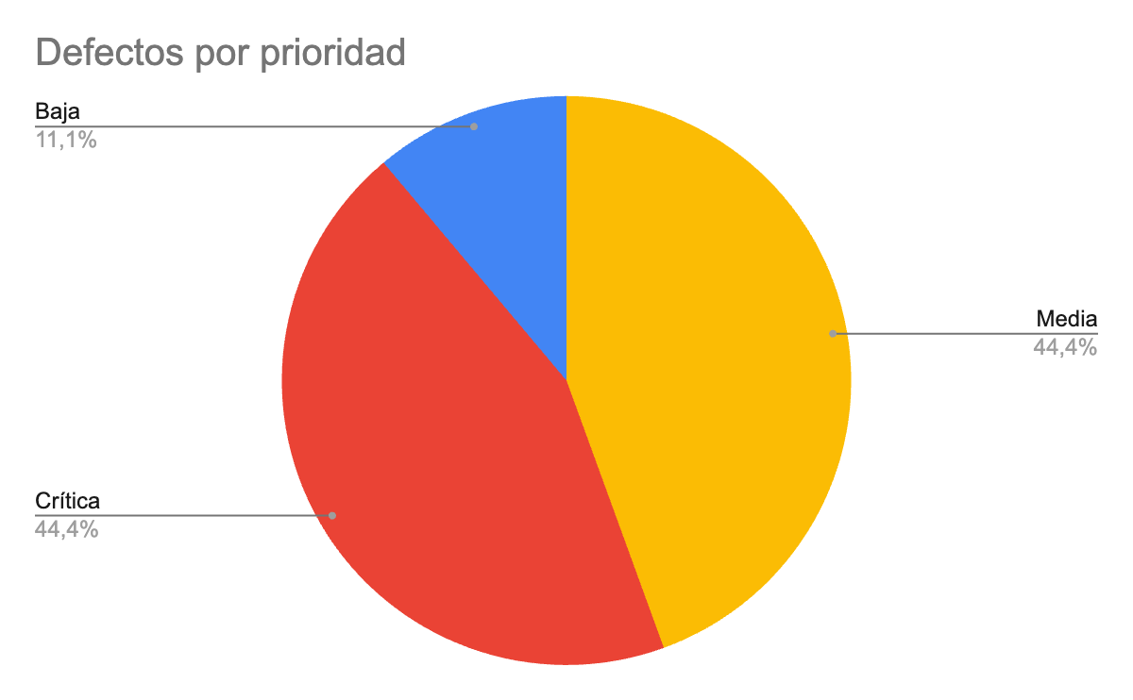
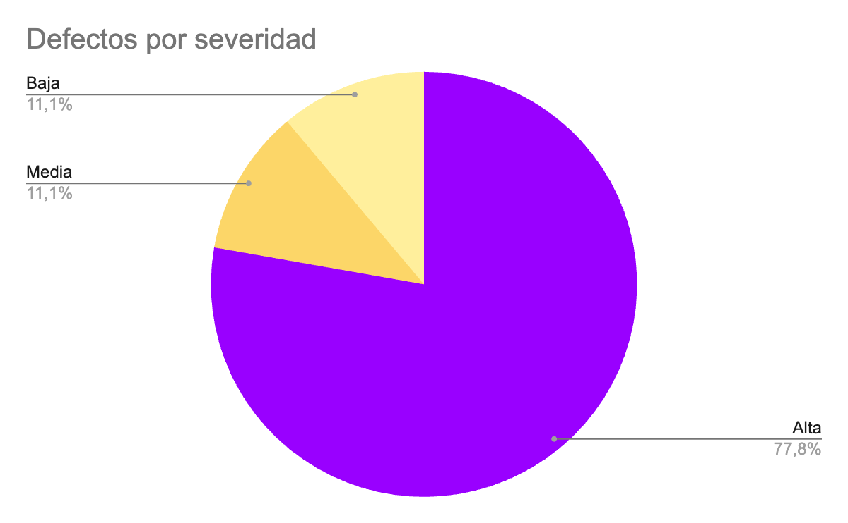
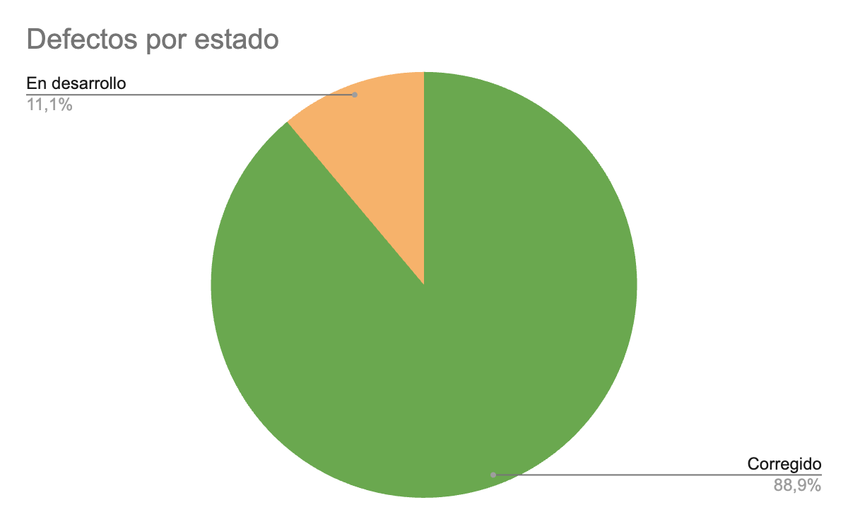
...

Ejecucion-SP1
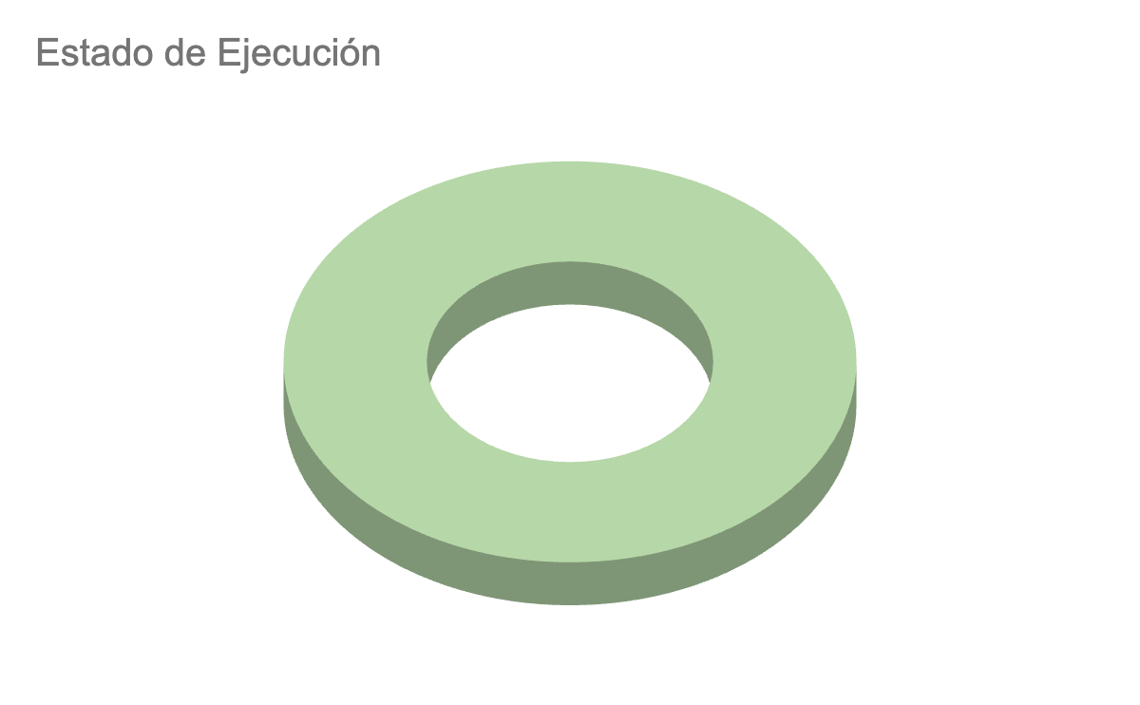
Fecha | Id | Estado de Ejecución | Ejecutado por | Notas
10/08/2022 | CP-S1-001 | PASSED | Laura
10/08/2022 | CP-S1-002 | PASSED | Laura
10/08/2022 | CP-S1-003 | PASSED | Laura |  | PASSED
10/08/2022 | CP-S1-004 | PASSED | Laura |  | FAIL
10/08/2022 | CP-S1-005 | PASSED | Laura |  | DEPRECATE
10/08/2022 | CP-S1-006 | PASSED | Laura |  | IN PROGRESS
10/08/2022 | CP-S1-006 | PASSED | Laura |  | TO DO

Ejecucion-SP2
Fecha | Id | Estado de Ejecución | Ejecutado por | Notas
10/08/2022 | CP-S1-001 | PASSED | Laura
10/08/2022 | CP-S1-002 | PASSED | Laura
10/08/2022 | CP-S1-003 | PASSED | Laura |  | PASSED
10/08/2022 | CP-S1-004 | PASSED | Laura |  | FAIL
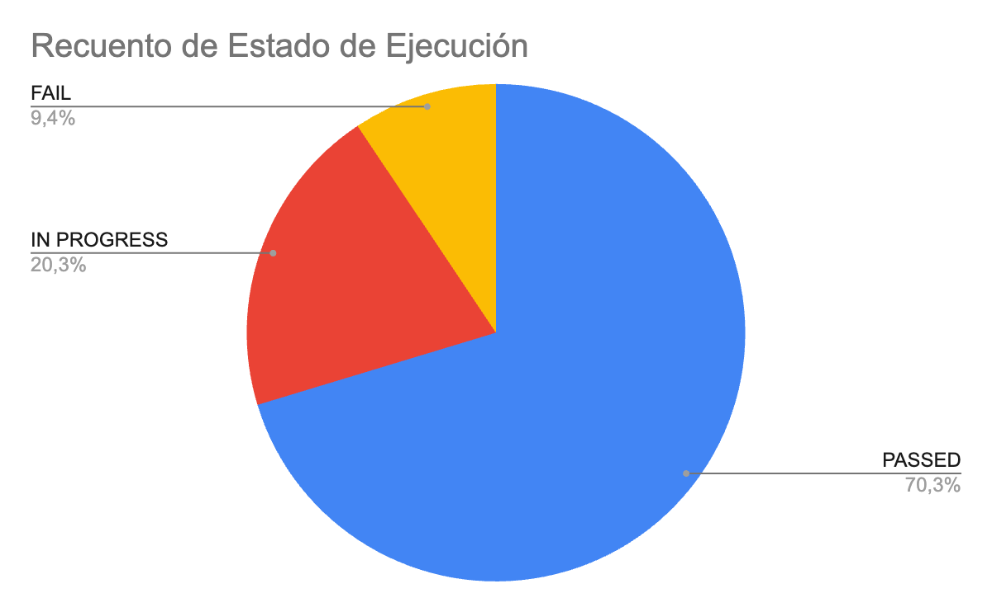
10/08/2022 | CP-S1-005 | PASSED | Laura |  | DEPRECATE
10/08/2022 | CP-S1-006 | PASSED | Laura |  | IN PROGRESS
10/08/2022 | CP-S1-006 | PASSED | Laura |  | TO DO
20/08/2022 | CP-S2-008 | PASSED | Laura
20/08/2022 | CP-S2-009 | PASSED | Laura
25/08/2022 | CP-S2-010 | IN PROGRESS | Laura
25/08/2022 | CP-S2-011 | PASSED | Laura
25/08/2022 | CP-S2-012 | PASSED | Laura
25/08/2022 | CP-S2-013 | PASSED | Laura
25/08/2022 | CP-S2-014 | PASSED | Laura
25/08/2022 | CP-S2-015 | PASSED | Laura
25/08/2022 | CP-S2-016 | IN PROGRESS | Laura
25/08/2022 | CP-S2-017 | PASSED | Laura
25/08/2022 | CP-S2-018 | PASSED | Laura
25/08/2022 | CP-S2-019 | PASSED | Laura
25/08/2022 | CP-S2-020 | PASSED | Laura
25/08/2022 | CP-S2-021 | PASSED | Laura
25/08/2022 | CP-S2-022 | PASSED | Laura
25/08/2022 | CP-S2-023 | PASSED | Laura
25/08/2022 | CP-S2-024 | PASSED | Laura
25/08/2022 | CP-S2-025 | PASSED | Laura
25/08/2022 | CP-S2-026 | FAIL | Laura
25/08/2022 | CP-S2-027 | FAIL | Laura
25/08/2022 | CP-S2-028 | PASSED | Laura
25/08/2022 | CP-S2-029 | PASSED | Laura
25/08/2022 | CP-S2-030 | PASSED | Laura
25/08/2022 | CP-S2-031 | PASSED | Laura
25/08/2022 | CP-S2-032 | FAIL | Laura
25/08/2022 | CP-S2-033 | IN PROGRESS | Laura
25/08/2022 | CP-S2-034 | IN PROGRESS | Laura
25/08/2022 | CP-S2-035 | IN PROGRESS | Laura
25/08/2022 | CP-S2-036 | PASSED | Laura
25/08/2022 | CP-S2-037 | PASSED | Laura
25/08/2022 | CP-S2-038 | FAIL | Laura
25/08/2022 | CP-S2-039 | FAIL | Laura
...

Ejecucion-SP3
Fecha | Id | Estado de Ejecución | Ejecutado por | Notas
07/09/2022 | CP-S1-001 | PASSED | Laura
07/09/2022 | CP-S1-002 | PASSED | Laura
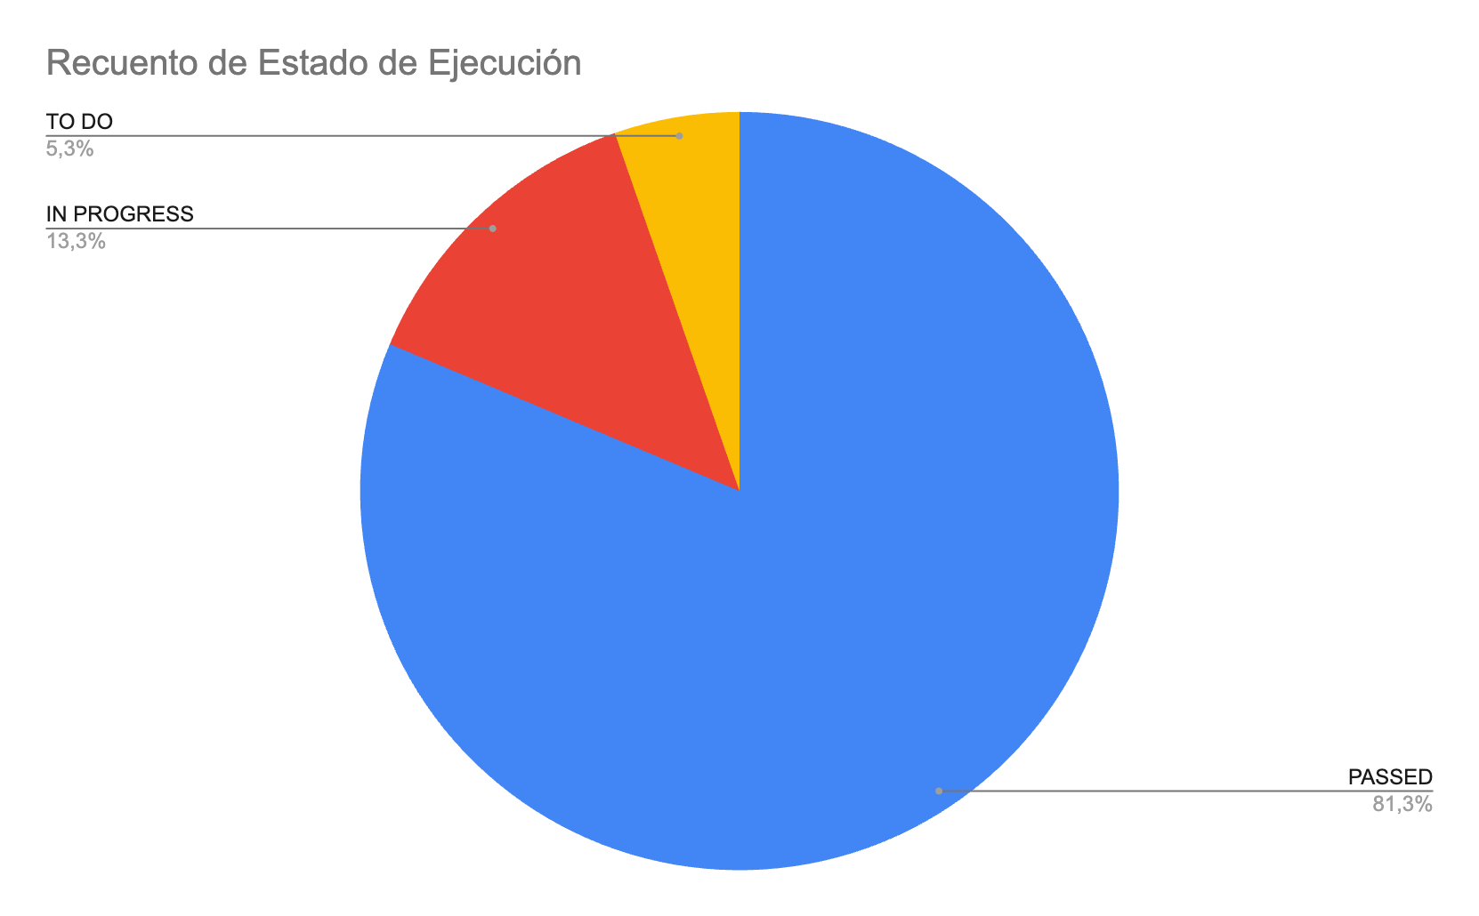
07/09/2022 | CP-S1-003 | PASSED | Laura |  | PASSED
07/09/2022 | CP-S1-004 | PASSED | Laura |  | FAIL
07/09/2022 | CP-S1-005 | PASSED | Laura |  | DEPRECATE
07/09/2022 | CP-S1-006 | PASSED | Laura |  | IN PROGRESS
07/09/2022 | CP-S1-006 | PASSED | Laura |  | TO DO
07/09/2022 | CP-S2-008 | PASSED | Laura
07/09/2022 | CP-S2-009 | PASSED | Laura
07/09/2022 | CP-S2-010 | PASSED | Laura
07/09/2022 | CP-S2-011 | PASSED | Laura
07/09/2022 | CP-S2-012 | PASSED | Laura
07/09/2022 | CP-S2-013 | PASSED | Laura
07/09/2022 | CP-S2-014 | PASSED | Laura
07/09/2022 | CP-S2-015 | PASSED | Laura
07/09/2022 | CP-S2-016 | PASSED | Laura
07/09/2022 | CP-S2-017 | PASSED | Laura
07/09/2022 | CP-S2-018 | PASSED | Laura
07/09/2022 | CP-S2-019 | PASSED | Laura
07/09/2022 | CP-S2-020 | PASSED | Laura
07/09/2022 | CP-S2-021 | PASSED | Laura
07/09/2022 | CP-S2-022 | PASSED | Laura
07/09/2022 | CP-S2-023 | PASSED | Laura
07/09/2022 | CP-S2-024 | PASSED | Laura
07/09/2022 | CP-S2-025 | PASSED | Laura
07/09/2022 | CP-S2-026 | IN PROGRESS | Laura
07/09/2022 | CP-S2-027 | IN PROGRESS | Laura
07/09/2022 | CP-S2-028 | PASSED | Laura
07/09/2022 | CP-S2-029 | PASSED | Laura
07/09/2022 | CP-S2-030 | PASSED | Laura
07/09/2022 | CP-S2-031 | PASSED | Laura
07/09/2022 | CP-S2-032 | TO DO | Laura
07/09/2022 | CP-S2-033 | IN PROGRESS | Laura
07/09/2022 | CP-S2-034 | IN PROGRESS | Laura
07/09/2022 | CP-S2-035 | IN PROGRESS | Laura
07/09/2022 | CP-S2-036 | PASSED | Laura
...

Ejecucion-SP4
Fecha | Id | Estado de Ejecución | Ejecutado por | Notas
07/09/2022 | CP-S1-001 | PASSED | Laura
07/09/2022 | CP-S1-002 | PASSED | Laura
07/09/2022 | CP-S1-003 | PASSED | Laura |  | PASSED
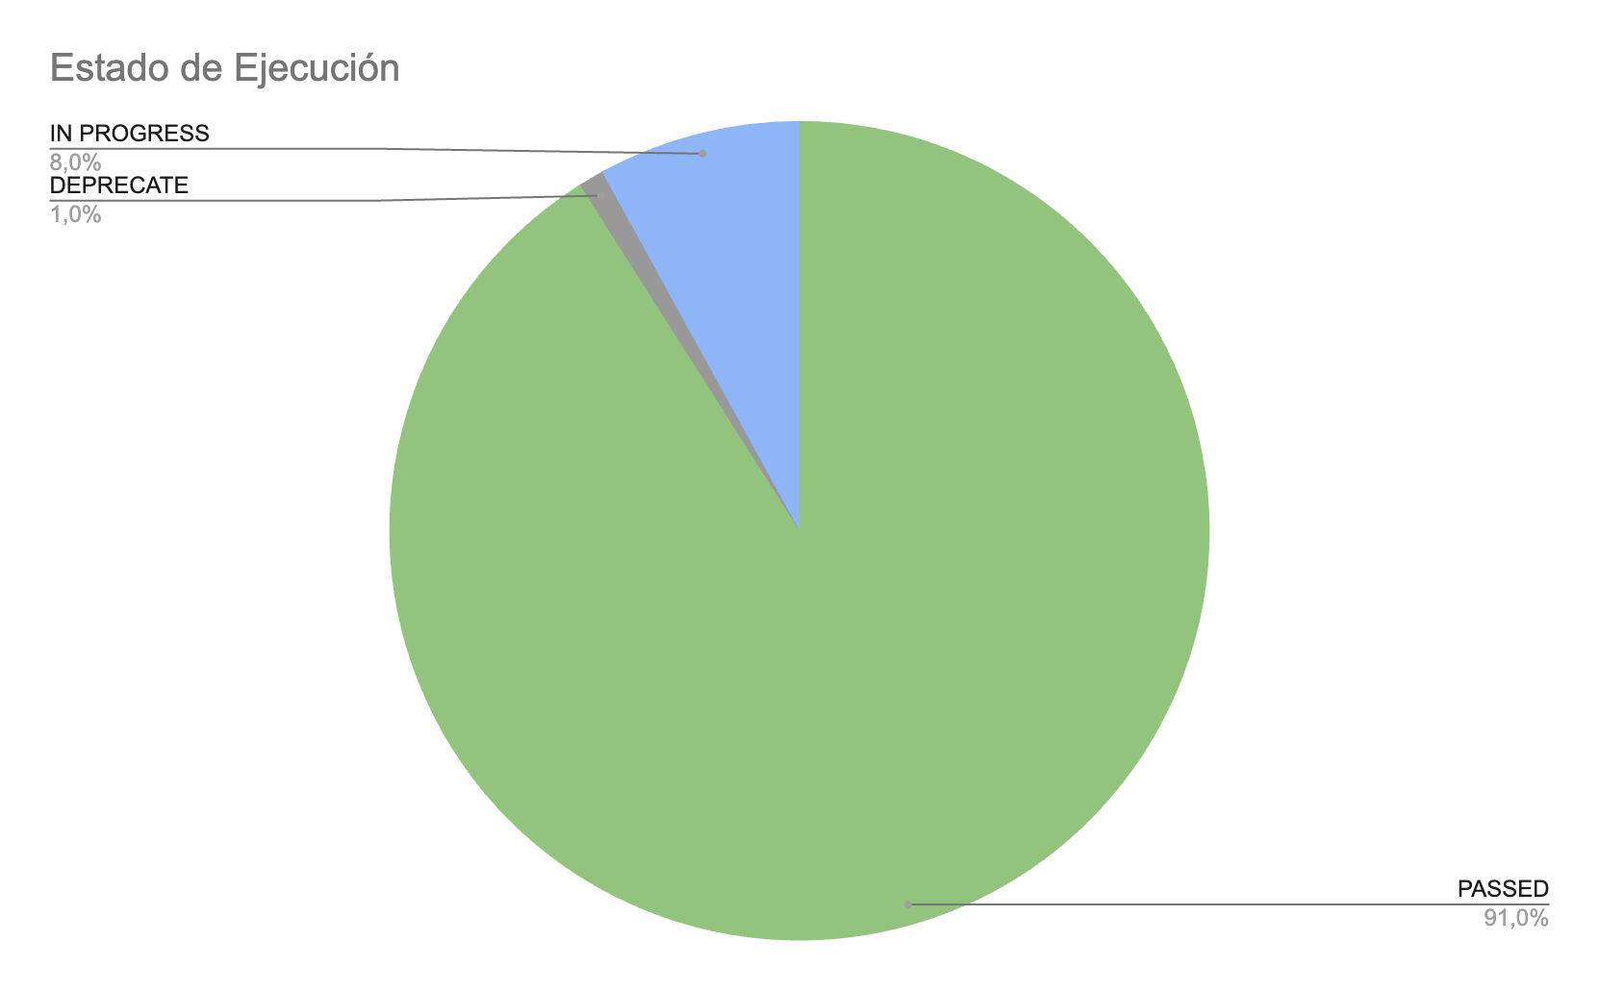
07/09/2022 | CP-S1-004 | PASSED | Laura |  | FAIL
07/09/2022 | CP-S1-005 | PASSED | Laura |  | DEPRECATE
07/09/2022 | CP-S1-006 | PASSED | Laura |  | IN PROGRESS
07/09/2022 | CP-S1-006 | PASSED | Laura |  | TO DO
07/09/2022 | CP-S2-008 | PASSED | Laura
07/09/2022 | CP-S2-009 | PASSED | Laura
07/09/2022 | CP-S2-010 | PASSED | Laura
07/09/2022 | CP-S2-011 | PASSED | Laura
07/09/2022 | CP-S2-012 | PASSED | Laura
07/09/2022 | CP-S2-013 | PASSED | Laura
07/09/2022 | CP-S2-014 | PASSED | Laura
07/09/2022 | CP-S2-015 | PASSED | Laura
07/09/2022 | CP-S2-016 | PASSED | Laura
07/09/2022 | CP-S2-017 | PASSED | Laura
07/09/2022 | CP-S2-018 | PASSED | Laura
07/09/2022 | CP-S2-019 | PASSED | Laura
07/09/2022 | CP-S2-020 | PASSED | Laura
07/09/2022 | CP-S2-021 | PASSED | Laura
07/09/2022 | CP-S2-022 | PASSED | Laura
07/09/2022 | CP-S2-023 | PASSED | Laura
07/09/2022 | CP-S2-024 | PASSED | Laura
07/09/2022 | CP-S2-025 | PASSED | Laura
07/09/2022 | CP-S2-026 | PASSED | Laura
07/09/2022 | CP-S2-027 | PASSED | Laura
07/09/2022 | CP-S2-028 | PASSED | Laura
07/09/2022 | CP-S2-029 | PASSED | Laura
07/09/2022 | CP-S2-030 | PASSED | Laura
07/09/2022 | CP-S2-031 | PASSED | Laura
07/09/2022 | CP-S2-032 | DEPRECATE | Laura | Se acordó no realizarlo
07/09/2022 | CP-S2-033 | PASSED | Laura
07/09/2022 | CP-S2-034 | PASSED | Laura
07/09/2022 | CP-S2-035 | PASSED | Laura
07/09/2022 | CP-S2-036 | PASSED | Laura
07/09/2022 | CP-S2-037 | PASSED | Laura
07/09/2022 | CP-S2-038 | PASSED | Laura | Se realizaron cambios en el ultimo sprint
07/09/2022 | CP-S2-039 | PASSED | Laura
07/09/2022 | CP-S2-040 | PASSED | Laura
07/09/2022 | CP-S2-041 | PASSED | Laura
...

